Sheet1
数据分类与处理：生鲜食品网店周核心类目数据计算
【任务要求】
1.计算“生鸡翅”类目2019年11月25-12月8日这两周的总支付转化率。
2.计算结果百分数显示，四舍五入小数点后保留2位小数

【知识要点】
支付转化率=（支付买家数÷总访客数）×100%

【重要技能点】
基础函数加减乘除操作

【关键步骤操作】

分析思路：题目要求计算生鸡翅类目的总支付转化率，所以首先筛选出生鸡翅类目，因为时间范围是两周，所以分别求和两周的总访客数和总支付买家数，然后运用支付转化率计算公式，即可求出“生鸡翅”类目2019年11月25-12月8日这两周的总支付转化率。

第一步：筛选，选择所需数据

 |  | 点击类目单元格右侧的小箭头进行筛选，选择生鸡翅

第二步：分别求和总访客数和总支付买家数

第三步：运用支付转化率公式，计算出总支付转化率

第四步：单元格设置，按要求设置数据格式
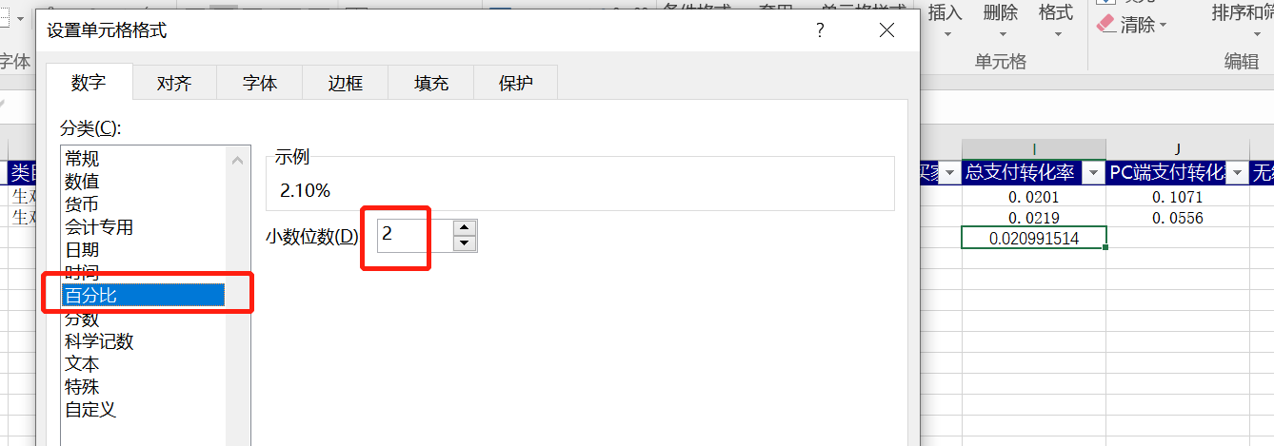

 | 得出计算结果，单击右键选择设置单元格，按照题目要求选择百分比，然后保留小数点后2位数； 注意：按照任务要求，把结果所在单元格填充黄色

